Додаток 2_цінова пропозиція_ТЗ
 |  |  |  |  |  | Додаток № 2 до Запиту 3183ОК
 | Форма цінової пропозиції
(Назва Учасника), надає свою пропозицію щодо участі в тендері на закупівлю мережевого обладнання.
Відомості про підприємство |  | Повне найменування учасника – суб’єкта господарювання
 |  | Ідентифікаційний код за ЄДРПОУ або реєстраційний номер облікової картки платника податків
 |  | Реквізити (адреса - юридична та фактична, телефон, факс, телефон для контактів, e-mail, розрахунковий рахунок)
Відомості про особу (осіб), які уповноважені представляти інтереси Учасника |  | (Прізвище, ім’я, по батькові, посада, контактний телефон).
Доставка товару та завантажувально-розвантажувальні роботи здійснюються силами та за рахунок Постачальника. Їх вартість повинна бути включена до вартості цінової пропозиції. Поставка обладнання здійснюється однією партією. Часткові поставки не допускаються.
№ п/п | Назва | Технічні характеристики та опис |  | Одиниця виміру | Кіль-ть | Ціна, за одиницю, грн | Вартість, грн. | Термін гарантії

 |  | ЗАПИТ | ПРОПОЗИЦІЯ УЧАСНИКА Вказати торговельну марку, модель, параметри, характеристики по кожному пункту |  |  | (з урахуванням всіх податків і зборів) *
1 | Мережеве сховище Synology (RackStation RS6426xs+) | Модель процесора Intel Xeon D-1739 Архітектура процесора 64-біт Частота ЦП 3.0 (базова) / 3.5 (підвищена) GHz Механізм апаратного шифрування Системна пам'ять 16 GB DDR4 ECC RDIMM Передвстановленний модуль пам'яті 16 GB (16 GB × 1) Загальна кількість слотів для пам'ять 6 Максимальний об'єм пам'яті 96 GB (16 GB x 6) Відсіки для дисків 16 × 3,5" SATA HDD або 2,5" SATA SSD Макс. кількість відсіків для дисків з пристоями розширення 64 (RX1225RP × 4) Диск з можливістю заміни у гарячому режимі Порт RJ-45 10GbE LAN 2 Порт LAN для управління 1 Порт USB 3.2 Gen 1 2 Порт розширения 4 Тип порта росширення Mini-SAS HD Розширення PCIe 2 x Gen4 x8 slot (x8 link) Форм-фактор 3U Розмір (висота х ширина х глибина) 132.3mm×482mm×656.5mm Вага 17.9 кг Включення/виключення живлення по розкладу Функція Wake on LAN / WAN Блок живлення/адаптер 550 ватт Вхідна напруга перемінного струму 100 V to 240 V AC Гарантія (в роках) 5 |  | шт | 1 |  | 0.00 ₴
2 | 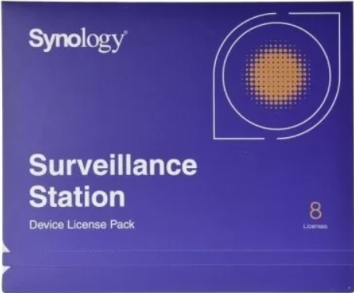 Лицензія (Synology Camera License Pack 8 cameras) | Лицензия Synology Camera License Pack на 8 камер |  | шт | 6 |  | 0.00 ₴
3 | Пам'ять Synology DDR4 Memory Module (D4ER02-16G) | Тип оперативної пам'яті DDR4 ECC Registered DIMM Унікальний числовий ідентифікатор EAN: 4711174726509 Об'єм пам'яті: 16GB Гарантія, років: 5 Сумісна з моделями мережевого сховища Synology : 26 series:RS6426xs+ |  | шт | 5 |  | 0.00 ₴
4 | Жорсткий диск Synology Enterprise Series 3.5" SATA HDD (HAT5310-20T) | Об'єм терабайт: 20 Форм фактор: 3.5" Інтерфейс SATA 6 Gb/s Швидкість обертання шпинделя 7,200 rpm Максимальна швидкість передачі данних 281 MB/s Гарантія, років 5 |  | шт | 20 |  | 0.00 ₴
5 | 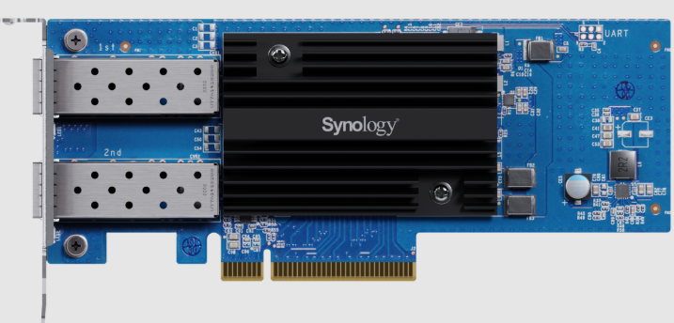 Мережева карта Synology Dual-port 25GbE SFP28 add-in card (E25G30-F2) | Інтерфейс PCIe 3.0 x8 Форм фактор Low Profile and Full Height Розмір (висота x ширина x глибина) 69 mm x 168 mm x 17.3 mm Гарантія, 5 років IEEE специфікація: IEEE 802.3ad Link Aggregation IEEE 802.3ae 10Gbps Ethernet IEEE 802.3by 25Gbps Ethernet Швидкість передачі даних 25 Gbps/10 Gbps Підтримувані функції: TCP Segmentation Offload (TSO) Receive Side Scaling (RSS) Generic Segmentation Offload (GSO) 1.5 - 9 KB Jumbo Frame TCP/UDP Checksum Offload Transmit side scaling (TSS) SR-IOV Large receive offload (LRO) Сумісна з моделями мережевого сховища Synology : 26 series:RS6426xs+ |  | шт | 1 |  | 0.00 ₴
6 | 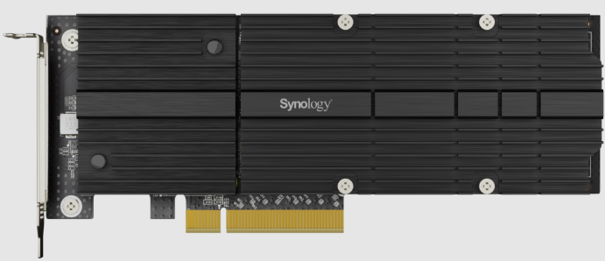 Адаптер для жорсткого диска Synology Dual-slot M.2 SSD adapter (M2D20) | Інтерфейс PCIe 3.0 x 8 Формфактор Low Profile and Full Height Розмір (висота x ширина x глибина) 71.75 mm x 181.9 mm x 15.8 mm Гарантія - 5 років Інтерфейс для жорсткого диска: PCIe NVMe Форм фактор для жорсткого диска 22110 / 2280 Тип конектора для жорсткого диска M-key, 2 Slots Сумісна з моделями жорского диска Synology: SNV5420-400G Сумісна з моделями мережевого сховища Synology: 26 series: RS6426xs+ |  | шт | 1 |  | 0.00 ₴
7 | Жорсткий диск Synology SSD M.2 NVMe SSD (SNV5420-400G) | Об'ем пам'яті 400 GB Форм фактор M.2 2280 Інтерфейс NVMe PCIe 3.0 x4 Гарантія - 5 років Сумісність з M.2 SSD адаптером M2D20 |  | шт | 2 |  | 0.00 ₴
8 | Комплект кріплення (Synology Rail Kit RKS-02) | Код виробника RKS-02 Гарантія 1 рік Сумісність з Synology RackStation RS6426xs+ |  | шт | 1 |  | 0.00 ₴
9 | Комутатор Unify(Ubiquiti) (WAN Switch RJ45) | EAN: 4251877203025 Тип комутатора: Керований Кількість портів Gigabit Ethernet (мідні) 1 Кількість портів 10G Ethernet (copper) ports quantity 3 Кількість кабелів живлення 2 Кількість роз'ємів живлення 2 Монтаж в стійку Так Формат 1U Комутаційна здатність 20 Gbit/s Розміри: Глибина 120 mm; Ширина 442.4 mm; Висота 43.7 mm. |  | шт | 1 |  | 0.00 ₴
10 | Комутатор Unify(Ubiquiti) (USW-WAN) | Тип комутатора: Керований Кількість портів Gigabit Ethernet (мідні) 1 Кількість портів 10G SFP+ 3 Кількість кабелів живлення 2 Кількість роз'ємів живлення 2 Монтаж в стійку - Так Формат 1U Комутаційна здатність 20 Gbit/s Розміри: Глибина 120 mm; Ширина 442.4 mm; Висота 43.7 mm. |  | шт | 1 |  | 0.00 ₴
11 | Комутатор Unify(Ubiquiti) Enterprise Campus Aggregation (ECS-Aggregation) | EAN: 810084697139 Тип комутатора Керований Рівень свіча L2/L3 Фільтрація МАС-адрес - Так Функції DHCP DHCP guarding, DHCP relay, DHCP snooping IGMP snooping - Так Захист від петель - Так Кількість портів QSFP28 6 Кількість портів SFP28 48 Дзеркальне відображення порта - Так Об'єднання каналів - Так Контроль "широковіщального шторма" - Так Формат 1U Пропускна здатність 1800 Gbit/s Швидкість передачі 2300 Мп/с Комутаційна здатність 3600 Gbit/s Підтримка Jumbo Frames - Так Кількість блоків живлення 2 Розміри: Глибина 496 mm; Ширина 442.4 mm; Висота 43.7 mm |  | шт | 2 |  | 0.00 ₴
12 | Комутатор Unify(Ubiquiti) (Pro Max 48 PoE) | EAN: 810084692721 Тип комутатора Керований Рівень свіча L3 Підтримка Quality of Service (QoS) - Так Функції DHCP DHCP guarding, DHCP relay, DHCP server, DHCPv6 snooping IGMP snooping - Так Захист від петель - Так Кількість портів 1GbE PoE+ 24 Кількість портів 1GbE PoE++ 8 Кількість портів 2,5GbE PoE+ 8 Кількість портів 2,5GbE PoE++ 8 Кількість портів 10Gb SFP+ 4 Підтримка управління потоками - Так Дзеркальне відображення порта - Так Обмеження швидкості - Так Контроль "широковіщального шторма" - Так Формат 1U Пропускна здатність 112 Gbit/s Швидкість передачі 167 Мп/с Комутаційна здатність 224 Gbit/s Підтримка Jumbo Frames - Так Пакетна буферна пам'ять 2 MB Підтримка резервного блоку живлення (РБЖ) - Так Розміри: Глибина 399.6 mm; Ширина 442.4 mm; Висота 43.7 mm. |  | шт | 2 |  | 0.00 ₴
13 | Комутатор Unify(Ubiquiti) (Pro Max 48) | EAN: 810084692745 Тип комутатора - Керований Рівень свіча L3 Функції DHCP DHCP relay, DHCP snooping IGMP snooping - Так Захист від петель - Так Кількість портів 1GbE 32 Кількість портів 2,5GbE 16 Кількість портів 10Gb SFP+ 4 Підтримка управління потоками - Так Дзеркальне відображення порта - Так Підтримка VLAN - Так Обмеження швидкості - Так Контроль "широковіщального шторма" - Так Монтаж в стійку - Так Формат 1U Пропускна здатність 112 Gbit/s Швидкість передачі 166,656 Мп/с Комутаційна здатність 224 Gbit/s Статична маршрутизація - Так Підтримка Jumbo Frames - Так Розміри: Глибина 325 mm; Ширина 442.4 mm; Висота 43.7 mm |  | шт | 2 |  | 0.00 ₴
14 | Комутатор Unify(Ubiquiti) (Pro Max 24 PoE) | EAN: 810084692714 Тип комутатора - Керований Рівень свіча L3 Кількість портів 1GbE PoE+ 8 Кількість портів 1GbE PoE++ 8 Кількість портів 2,5GbE PoE++ 8 Кількість портів 10Gb SFP+ 2 Підтримка VLAN - Так Монтаж в стійку - Так Пропускна здатність 56 Gbit/s Комутаційна здатність 112 Gbit/s Розміри: Глибина 325 mm; Ширина 442.4 mm; Висота 43.7 mm. |  | шт | 1 |  | 0.00 ₴
15 | Система резерного живленння Unify(Ubiquiti) (USP-RPS) | EAN: 817882029186 Форм-фактор 1U Глибина 325.6 mm Ширина 442.4 mmВисота 43.7 mm Кількість портів 1GbE 1 Кількість портів RPS DC 6 Максимальний вихідний струм через RPS: 52V - 11.54A (600W), 11.5V - 30.44A (350W) |  | шт | 1 |  | 0.00 ₴
16 |  Точка доступа Unify(Ubiquiti) (U7-PRO) | WiFi стандарт WiFi7 Порт 2.5 Гбіт/с Частота роботи Wi-Fi 2.4 ГГц, 5.0 ГГц, 6 ГГц Кількість портів RJ45 1 Макс. швидкість Wi-Fi 5765Mb/s Стандарти Wi-Fi: Wi-Fi 7 (802.11be) 2.4 ГГц - 4 dBi 5 ГГц - 6 dBi 6 ГГц - 5.8 dBi Стандарт PoE PoE+ PoE 44...57 В Споживана потужність 21 Вт Розміри 206 × 206 × 46 мм Бездротова безпека: WPA-PSK, WPA-Enterprise (WPA/WPA2/WPA3/PPSK) Одночасних клієнтів: 300+ |  | шт | 30 |  | 0.00 ₴
17 | Кабель rj45 10 GbE 0,3 метра Unify(Ubiquiti) (UACC-Cable-Patch-EL-0.3M-W) | EAN 810084695630 Тип Роз'єму RJ-45 Підтримувана швидкість передачі 10 Gigabit Підтримуваний тип Power over Ethernet PoE+++ Стандарт кабелю Cat6 Стандарт TIA/EIA-568-B.2 ISO/IEC 11801 Довжина кабеля 0.3 метра |  | шт | 4 |  | 0.00 ₴
18 | Кабель rj45 10 GbE 1 метр Unify(Ubiquiti) (UACC-Cable-Patch-EL-1M-W) | EAN: 810084695661 Тип Роз'єму RJ-45 Підтримувана швидкість передачі 10 Gigabit Підтримуваний тип Power over Ethernet PoE+++ Стандарт кабелю Cat6 Стандарт TIA/EIA-568-B.2 ISO/IEC 11801 Довжина кабеля 1 метр |  | шт | 30 |  | 0.00 ₴
19 | Кабель rj45 10 GbE 2 метра Unify(Ubiquiti) (UACC-Cable-Patch-EL-2M-W) | EAN: 810084695692 Тип Роз'єму RJ-45 Підтримувана швидкість передачі 10 Gigabit Підтримуваний тип Power over Ethernet PoE+++ Стандарт кабелю Cat6 Стандарт TIA/EIA-568-B.2 ISO/IEC 11801 Довжина кабеля 2 метра |  | шт | 1 |  | 0.00 ₴
20 | Кабель sfp 100 GbE 0,5 метр Unify(Ubiquiti) (UACC-DAC-QSFP28-0.5M) | EAN: 810084690031 Тип Роз'єму QSFP28 Підтримувана швидкість передачі 100 Gigabit Довжина кабеля 0,5 метра |  | шт | 2 |  | 0.00 ₴
21 | Кабель sfp 10 GbE 0,3 метра Unify(Ubiquiti) (UACC-Uplink-SFP28-0.3M) | EAN: 4251877123255 Тип Роз'єму SFP28 Підтримувана швидкість передачі 25 Gigabit Довжина кабеля 0,3 метра |  | шт | 9 |  | 0.00 ₴
22 | 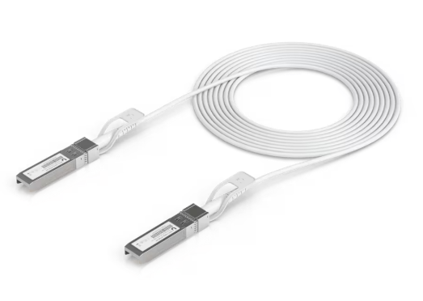 Кабель sfp 10 GbE 3 метра Unify(Ubiquiti) (UACC-Uplink-SFP28-3M) | EAN: 810084693438 Тип Роз'єму SFP28 Підтримувана швидкість передачі 25 Gigabit Довжина кабеля 3 метра |  | шт | 2 |  | 0.00 ₴
23 | Кабель usp Unify(Ubiquiti) (USP-Cable) | EAN: 0810010071026 Тип Роз'єму RPS Довжина кабеля 1,5 метра Сумісність з USP-RPS |  | шт | 5 |  | 0.00 ₴
24 | Фильтр мережевий 19” на 8 розеток (Kingda KD-IEC1008WKPB19A-C14) | Конструкція 19" Кількість розеток 8 Вимикач Немає Матеріал корпусу Метал Висота 1U Тип розетки IEC Тип кабелю С13-С14 |  | шт | 2 |  | 0.00 ₴
25 | Блок розеток 19" 1U, 8xSchuko, 16A, 250V, вилка Schuko Digitus (DN-95401) | Конструкція 19" Тип розетки Schuko Кількість розеток 8 Довжина кабеля 2м Висота, U 1 Вимикач - Без вимикача |  | шт | 1 |  | 0.00 ₴
26 | Джерело безперебійного живлення APC Smart-UPS SRT 3000VA RM (SRT3000RMXLI-NC) | Тип архітектури безперервної дії (On-Line) Тип виконання у стійку Інтерфейси RJ-45, SmartSlot, USB Акумуляторна батарея вбудована Напруга акумуляторної батареї 96В (≈88–109В) Форма вихідної напруги правильна синусоїда Акумуляторна батарея свинцево-кислотна батарея; термін служби батареї: 3…5 років Тип вихідної сполуки: 8 IEC 60320 C13, 2 IEC Jumpers, 2 IEC 60320 C19; Тип вхідного з'єднання: BS1363A, IEC 60320 C20, Schuko CEE 7/EU1-16P; Межі вхідної напруги: 100...275 В регульований (для половинного навантаження) Номінальна потужність: 2700 Вт (3000 ВА) Аварійне відключення живлення (EPO) – з'єднання NC; Ступінь захисту - IP20 Гарантія 24 місяці офіційної гарантії від виробника |  | шт | 1 |  | 0.00 ₴
Всього вартість пропозиції, грн* |  |  |  |  |  | 0.00
* Товариство Червоного Хреста України є громадською неприбутковою організацією і просить надати максимальні знижки на товар, вказаний у ціновій пропозиції.
** Закупівля відбувається одним лотом

Умови оплати: _________________________________ (обов'язково прописати)
Термін доставки з дати підписання договору: __________________ (календарних днів, обов'язково прописати)

Примітка: вартість одиниці продукції та загальну вартість пропозиції потрібно заповнювати у гривнях, зазначаючи цифрове значення, яке має не більше двох знаків після коми.
Ми погоджуємось, що всі витрати, пов’язані з доставкою товару, завантажувально-розвантажувальними роботами, здійснюються за рахунок Постачальника за адресою - м. Київ, вул. Ділова 3.
Ми ознайомлені та погоджуємося з Умовами типового Договору ТЧХУ (Додаток №3 до Запиту).
Ми погоджуємося з умовами, що Замовник має право розділити дану закупівлю між декількома постачальниками за умови наявності більш вигідних умов на різні позиції.
Ми погоджуємося з умовами, що Ви можете відхилити нашу чи всі надані пропозиції, та розуміємо, що Ви не обмежені у прийнятті будь-якої іншої пропозиції з більш вигідними для Вас умовами.
Ми погоджуємось зафіксувати цінову пропозицію протягом 90 календарних днів з моменту подачі
Подаючи свою пропозицію ми підтверджуємо повну комплектацію та відповідність умовам зазначеним в Запиті.
Учасник повинен надати цінову пропозицію, підписану уповноваженою особою Учасника (та, за наявності, скріплену печаткою), а також її електронну версію у форматі Microsoft Excel (*.xlsx) із заповненням усієї інформації, передбаченої формою. Інформація, зазначена у файлі Excel, повинна повністю відповідати інформації, зазначеній у підписаній ціновій пропозиції.

 |  | Керівник організації/ФОП:____________________________ ( ____________________)
 |  | МП підпис ПІБ

